NGL
Product : NGL |  |  |  |  |  |  |  |  |  |  |  | พี่เพชรจะใช้ Volume constrain by meter
1. Maping Many To Many ตามโตรงสร้างของ Cal margin
 | โครง ไฟล์ Cal Margin |  |  |  | ไฟล์ Customer Constrain Contract (Year) คำถามคือจะต้องส่ง Volumn คงเหลือสุทธิจ่ายแล้ว ให้พี่เพชรด้วยไหม (Delivered) = ต้องมี การแชร์ Volume Contract กันจะส่งยังไง? = |  |  |  |  |  |  | Volume constrain (KT) |  | Depot Contrain |  | การคำนวน FullCost |  |  |  |  |  |  |  |  |  |  |  | การคำนวณ Selling Price
Product | Source | Demand | Delivery point | Optimization Month Start | CustomerName | Customer Type | Contract Volume (per year) from | Contract Volume (per year) To | Unit | Start contract | Ending contract | Min | Max | Min | Max | FullCost |  |  |  |  |  |  |  |  |  |  |  | Selling Price
 |  |  |  |  |  |  |  |  |  |  |  |  |  |  |  | M1 | M2 | M3 | M4 | M5 | M6 | M7 | M8 | M9 | M10 | M11 | M12 | M1 | M2 | M3 | M4 | M5 | M6 | M7 | M8 | M9 | M10 | M11 | M12
NGL | GSP RY | GC | GSP RY | Jun-21 | GC | Petro | 200,000 | 400,000 | Ton/Year | 2020-01-01 | 31/12/2030 | - | 30.00 | 0 | 0 | 364 | 362 | 353 | 363 | 370 | 372 | 373 | 379 | 376 | 372 | 380 | 380 | 501 | 552 | 581 | 559 | 582 | 581 | 581 | 580 | 577 | 575 | 580 | 585
NGL | GSP RY | SCG | GSP RY | Jun-21 | SCG Chem | Petro |  |  |  |  |  | - | 27.36 | 0 | 0 | 364 | 362 | 353 | 363 | 370 | 372 | 373 | 379 | 376 | 372 | 380 | 380 | 501 | 553 | 581 | 559 | 583 | 581 | 581 | 580 | 578 | 576 | 580 | 586
NGL | GSP RY | Export | MT/PTT TANK | Jun-21 | ไม่พบ contract |  |  |  |  |  |  | - | 1.23 | 0 | 0 | 364 | 362 | 353 | 363 | 370 | 372 | 373 | 379 | 376 | 372 | 380 | 380 | 459 | 518 | 548 | 523 | 502 | 500 | 500 | 499 | 496 | 495 | 499 | 504
NGL | GSP KHM | Export | GSP KHM | Jun-21 | ไม่พบ contract |  |  |  |  |  |  | - | 2.46 | 0 | 0 | 364 | 362 | 353 | 363 | 370 | 372 | 373 | 379 | 376 | 372 | 380 | 380 | 459 | 518 | 548 | 523 | 502 | 500 | 500 | 499 | 496 | 495 | 499 | 504
NGL | GSP KHM | IRPC | GSP KHM | Jun-21 | ไม่พบ contract |  |  |  |  |  |  | - | 2.46 | 0 | 0 | 364 | 362 | 353 | 363 | 370 | 372 | 373 | 379 | 376 | 372 | 380 | 380 | 481 | 532 | 561 | 539 | 562 | 561 | 561 | 560 | 557 | 555 | 560 | 565

2 Ability ( พี่เพชรรับระบบ Monthly Level คำถามคือ เคยได้ยินพี่เพชรเล่าว่า คุณเตยบอกว่าจะมีการ Planning ภายในเดือนปัจจุบันด้วย)
2.1 Ability RY พี่เพชรจะรับระดับโรงผลิตด้วยหรือไม่ =NGL Sum ให้พี่เพชรเลย |  |  |  |  |  |  |  |  |  |  |  |  |  |  |  |  |  | อ้างอิงมาจาก New Balance
Product | โรงผลิต | Ability Month Start | Unit | M1 | M2 | M3 | M4 | M5 | M6 | M7 | M8 | M9 | M10 | M11 | M12
NGL | GSP1 | Jun-21 | Kton | 10.5 | 10.9 | 10.9 | 9.3 | 9.3 | 8.8 | 9.1 | 8 | 7.2 | 8 | 7.8 | 8
NGL | GSP2 | Jun-21 | Kton | 9.4 | 9.7 | 9.3 | 9.4 | 8.6 | 8.9 | 8.3 | 8.3 | 7.5 | 8.3 | 8 | 8.3
NGL | GSP3 | Jun-21 | Kton | 12.3 | 12.7 | 12.7 | 9.4 | 2.6 | 12.3 | 12.7 | 12.7 | 11.5 | 12.7 | 12.3 | 12.7
NGL | GSP5 | Jun-21 | Kton | 13.8 | 14.3 | 14.3 | 12.6 | 12.6 | 12.2 | 12.8 | 12.8 | 11.6 | 12.8 | 12.4 | 12.8
NGL | GSP6 | Jun-21 | Kton | 19.5 | 3.3 | 20.2 | 18.3 | 18.5 | 18.1 | 18.9 | 18.9 | 17.1 | 18.9 | 18.3 | 18.9
NGL | Stab | Jun-21 | Kton | 13.5 | 13 | 13 | 12.6 | 13 | 12.6 | 13 | 13 | 11.8 | 13 | 12.6 | 13

2.2 Ability KHM เข้า Tank ด้วยหรือป่าว? = มีถังเก็บแต่ไม่ได้ monitor
Product | Ability Month Start | Unit | M1 | M2 | M3 | M4 | M5 | M6 | M7 | M8 | M9 | M10 | M11 | M12 | M13
NGL | Jun-21 | Kton | 4.3 | 2.64 | 4.53 | 4.65 | 4.81 | 4.65 | 4.67 | 4.6 | 4.34 | 4.81 | 4.65 | 4.81 | 4.65

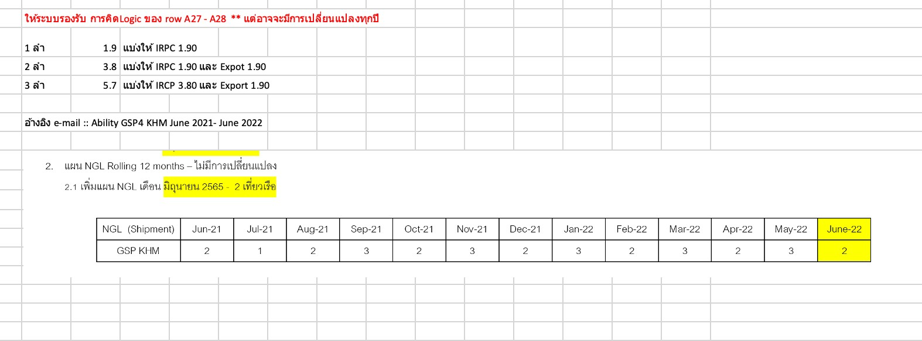
3. Tank Cap
Product | GSP NGL Tank Capasity | Unit | Jan-21 | Feb-21 | Mar-21 | Apr-21 | May-21 | Jun-21 | Jul-21 | Aug-21 | Sep-21 | Oct-21 | Nov-21 | Dec-21
NGL | NGL Tank capacity (22,600 m3) | m3 | 22,600.0 | 22,600.0 | 22,600.0 | 22,600.0 | 22,600.0 | 22,600.0 | 22,600.0 | 22,600.0 | 22,600.0 | 22,600.0 | 22,600.0 | 22,600.0

4. Inventory (ยอดยกมา)
Product | เดือน/ปี | Stock Qty
NGL | Jun-21 | 50

5. สำหรับ Tracking ข้อมูลระหว่างเว็บกับ Model
DoumentNumber |  | Product
20210805_1123_55 |  | NGL

